表紙
【BEEWORK】
画面詳細設計書
A0004_一般管理者新規作成画面

Ver 1.0

安信株式会社

改訂履歴
作成日
内部設計書
作成者
更新日
更新者
2023/12/19
左
画面ID
A0004
システム名
画面名
BEEWORK
一般管理者新規作成画面

NO. | 版数 | 更新日付 | 更新者 | 改訂箇所 | 改訂内容 | 改訂理由
3 | 1.0 | - | - | 新規作成 | 新規作成
4
5
6
7
8
9
10
11
12
13
14
15
16
17
18
19
20
21
22
23
24
25
26
27
28
29
30
31

画面概要
作成日
内部設計書
作成者
更新日
更新者
2023/12/19
左
画面ID
A0004
システム名
画面名
BEEWORK
一般管理者新規作成画面

【概要】
 | 一般管理者新規作成用の画面

【画面レイアウト】

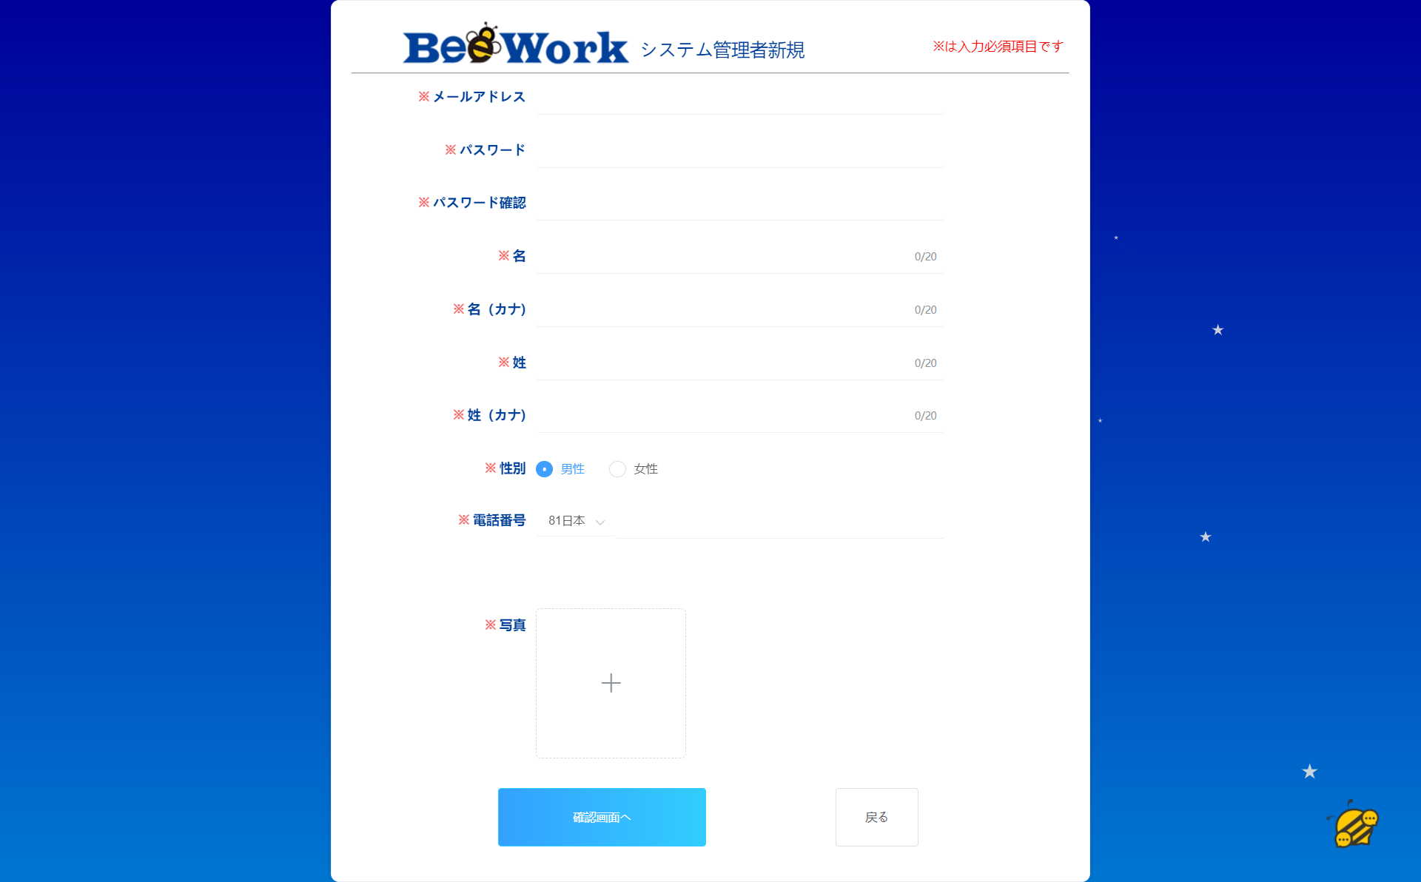
ヘーダ
1
2
3

4
画面入力
5

6

7

8

9

10

11

12

13
14

15
16

画面項目
作成日
内部設計書
作成者
更新日
更新者
2023/12/19
左
画面ID
A0004
システム名
画面名
BEEWORK
一般管理者新規作成画面

No | 分類 | ラベル | 画面項目名 | A/N | 取得元 | 部品種類 | データ型 | I/O | 必須 | 入力仕様 | 桁数 | 初期表示 | 表示仕様 | 備考

1 | ヘーダ |  | ロゴ |  | - | img | - | - | - |  |  | 空 | -
2 |  | システム管理者新規 | - |  | - | label | - | - | - |  |  | 固定文言 | -
3 |  | ※は入力必須項目です | - |  | - | label | - | - | - |  |  | 固定文言 | - | 赤色メッセージ
4 | 画面入力 | メールアドレス | メールアドレス_入力 | userMail | userMail | input(type=mail) | String | I | 〇 | xx@xx.xx | 5~50 | 空 | -
5 |  | パスワード | パスワード_入力 | password | pwd | input(type=password) | String | I | 〇 | 半角英数字と記号の両方が必要 | 8~16 | 空 | -
6 |  | パスワード確認 | パスワード確認_入力 | passwordConfirm | repwd | input(type=password) | String | I | 〇 | パスワードと同じ | 8~16 | 空 | - | 確認用
7 |  | 名 | 名_入力 | firstName | firstName | input(type=text) | String | I | 〇 | 全半角混在テキスト | 1~20 | 空 | -
8 |  | 名（カナ） | 名（カナ）_入力 | firstNameKana | firstNameKana | input(type=text) | String | I | 〇 | 全角カタカナ | 1~20 | 空 | -
9 |  | 姓 | 姓_入力 | lastName | lastName | input(type=text) | String | I | 〇 | 全半角混在テキスト | 1~20 | 空 | -
10 |  | 姓（カナ） | 姓（カナ）_入力 | lastNameKana | lastNameKana | input(type=text) | String | I | 〇 | 全角カタカナ | 1~20 | 空 | -
11 |  | 性別 | 性別_入力 | sex | sex | input(type=radio) | String | I | 〇 | 選択 | 1 | 空 | - | 「男性」 「女性」
12 |  | 電話番号 | 電話番号_入力 | userTel | userTel | input(type=text) | String | I | 〇 | 半角数字 | 6~13 | 空 | -
13 |  |  | 国番号 | countryZip | countryZip | select | String | I/O | 〇 | プルダウン内容を選択 | 1~3 | 有 | +99
14 |  | 写真 | 写真_アップロード添付 | photoAddress | photoAddress | input(type=file) | file | I | 〇 |  |  | 空 | -
15 |  |  | 確認画面へ | toConfirm | - | input(type=button) | - | - | - |  |  | 空 | -
16 |  |  | 戻る | backToHome | - | input(type=button) | - | - | - |  |  | 空 | -

画面イベント
作成日
内部設計書
作成者
更新日
更新者
2023/12/19
左
画面ID
A0004
システム名
画面名
BEEWORK
一般管理者新規作成画面

No | アクション名 | イベント | イベント内容 | 入力 | API ID | アクション処理詳細 | 遷移元 | 遷移先 | 備考
1 | 「写真アップロード添付」ボックス | クリック | 画像添付するして、アップロードする | 画像ファイル |  | ①アップロード成功の場合、画面に画像を表示する ②アップロード失敗の場合、エラーメッセージを表示する | -
2 | 「確認画面へ」ボタン | クリック | 確認画面を遷移する | ユーザー情報 |  | ①管理者新規作成確認画面へ遷移する | - | A0004_01_管理者新規作成確認画面 |  | その画面を存在していない
3 | 「戻る」ボタン | クリック | 前画面に戻る |  |  | ①A0301_管理者一覧画面へ戻す

利用API
作成日
内部設計書
作成者
更新日
更新者
2023/12/19
左
画面ID
A0004
システム名
画面名
BEEWORK
一般管理者新規作成画面

※パラメータ、戻り型は、内部API一覧の設計書を参照する。

No | APIID | API倫理名 | API物理名 | HTTPメソッド | 処理概要 | 画面ID

